历史客户验证
测试项目

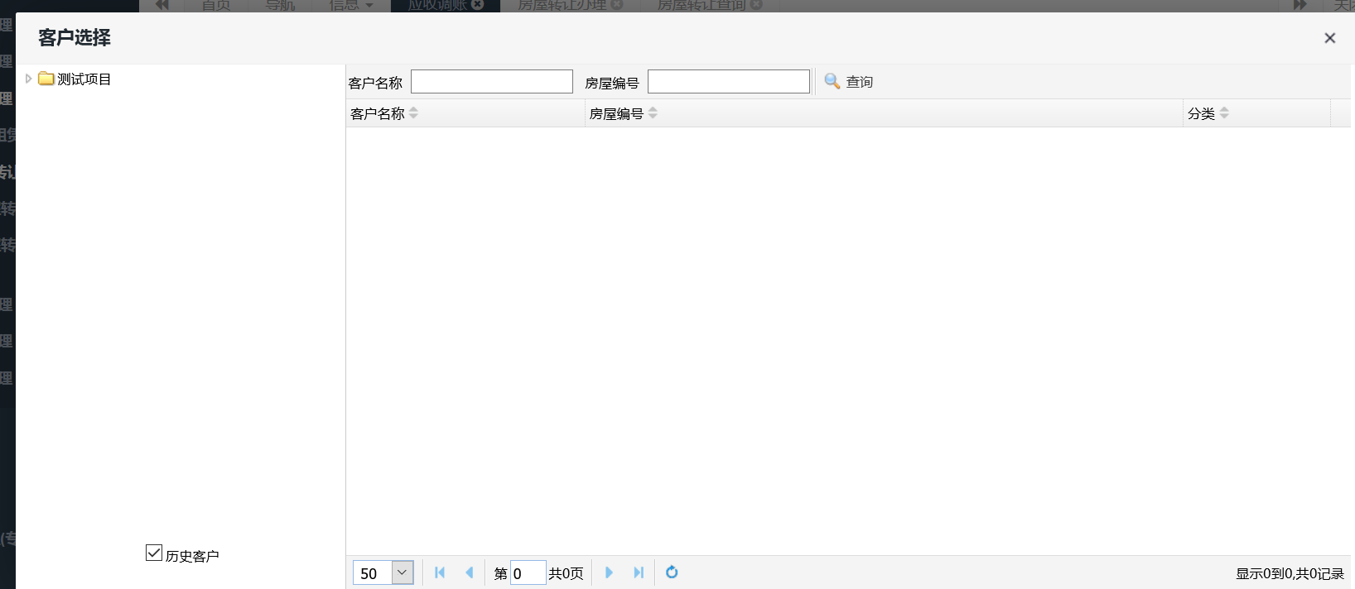

票据打印验证
票据分页打印
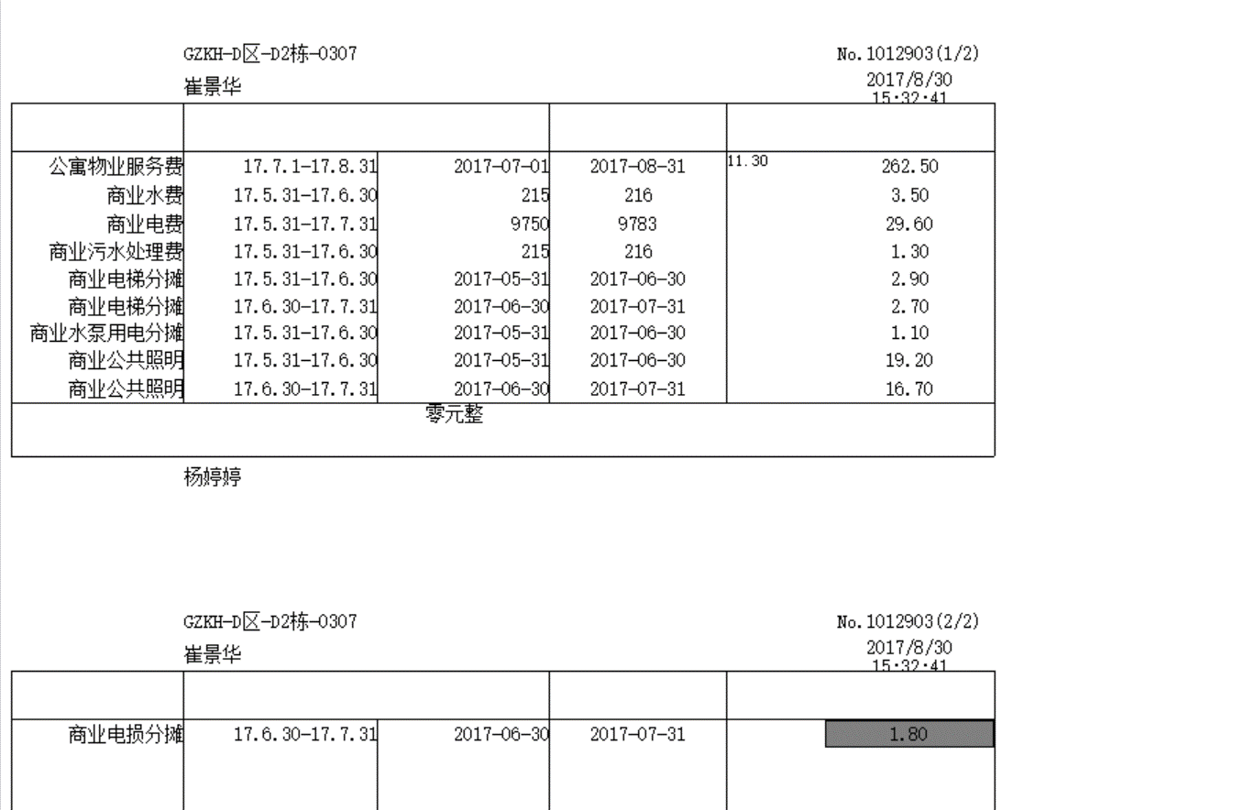

明细情况
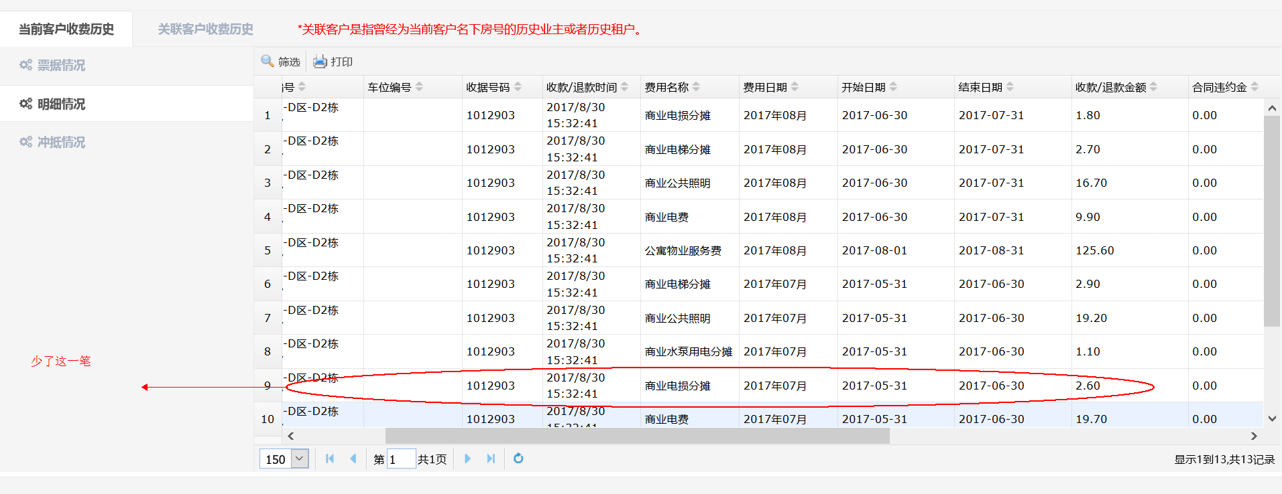

物资增购单
1：申请单页面添加联系方式，备注后面增加(增加原因/用途)字样
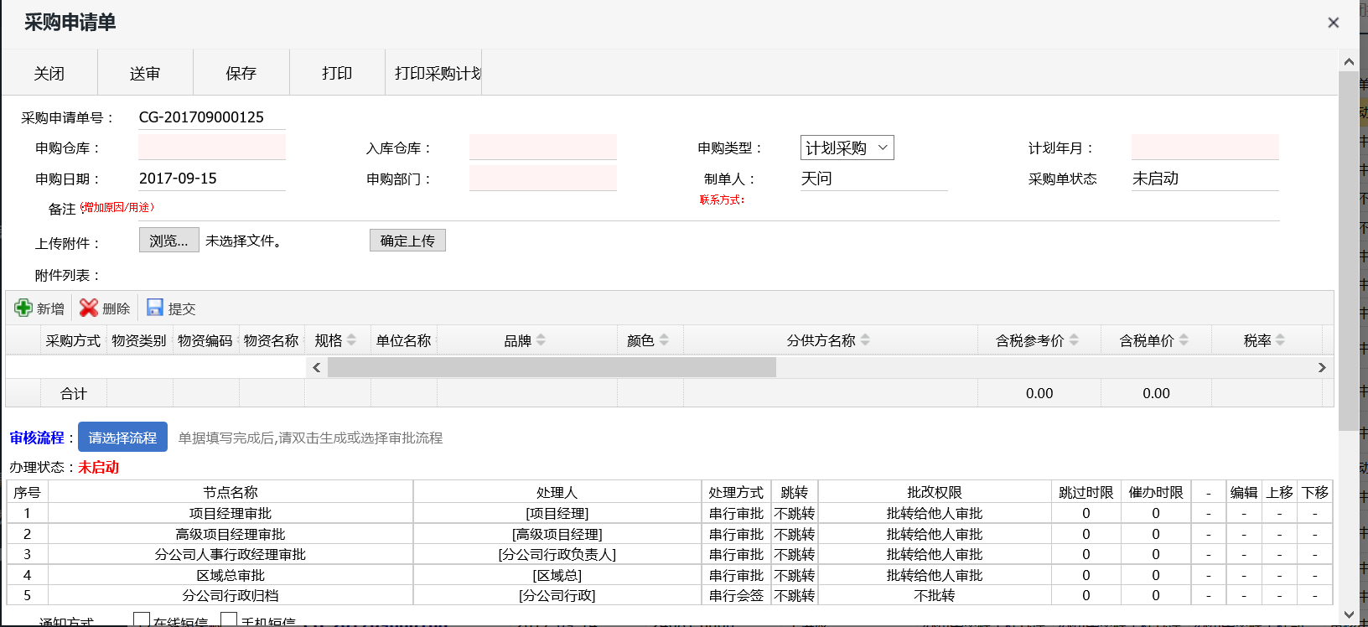

2：增购单内容要显示完整，目前增购单显示情况，要求到货时间为新增第一条物资的申请到货时间，一张采购单只会有一个供应商和同一的到货时间

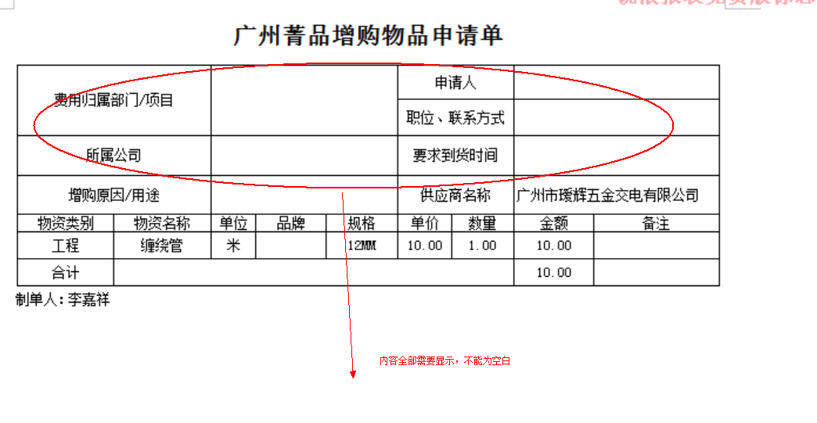

集团版报事类别统计
修改为如下图所示的界面

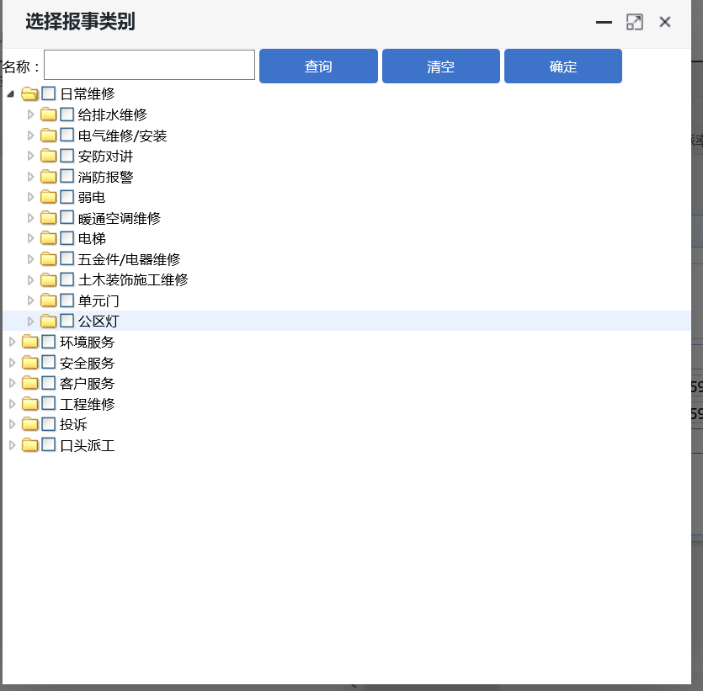

前台登记页面
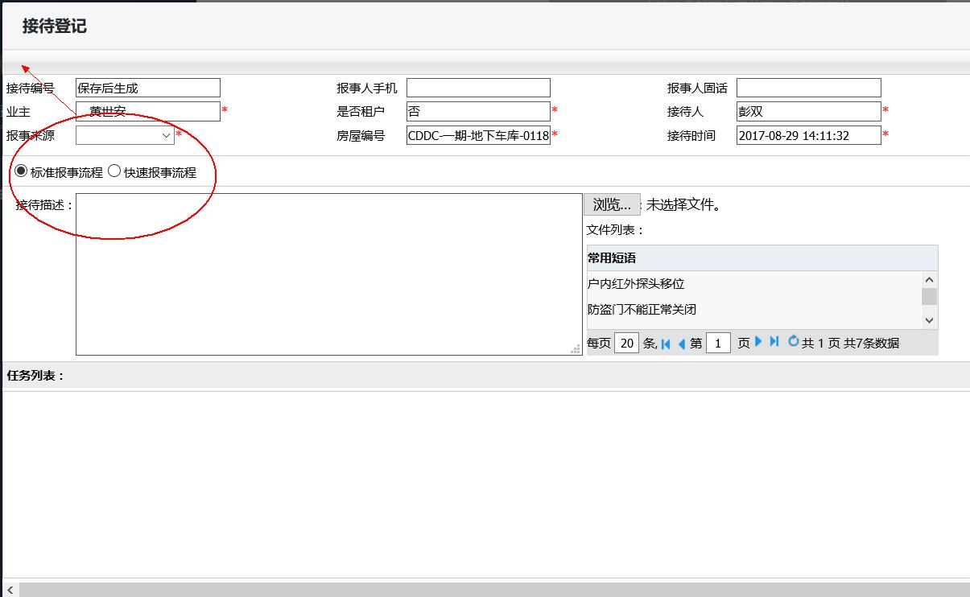

分派筛选界面
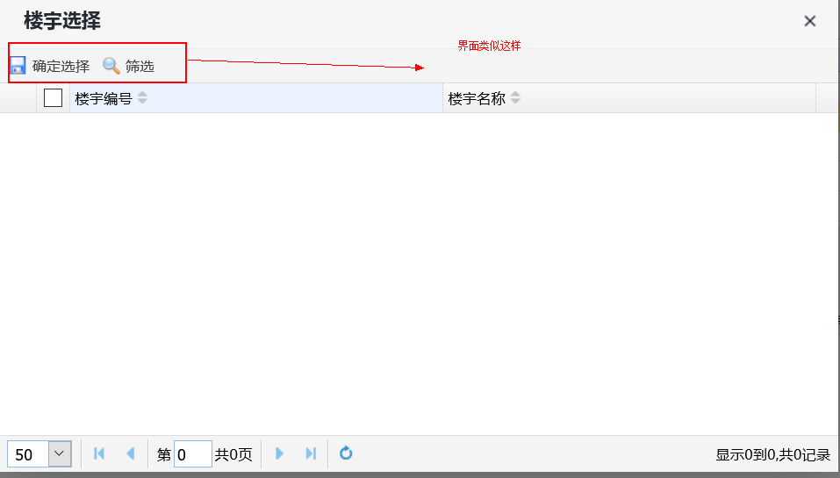

收据备注显示
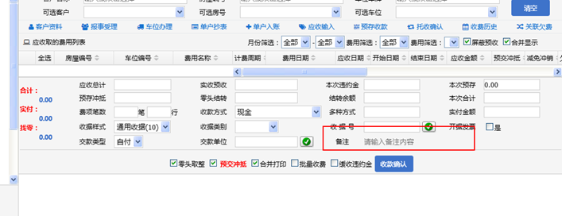

机构设置问题
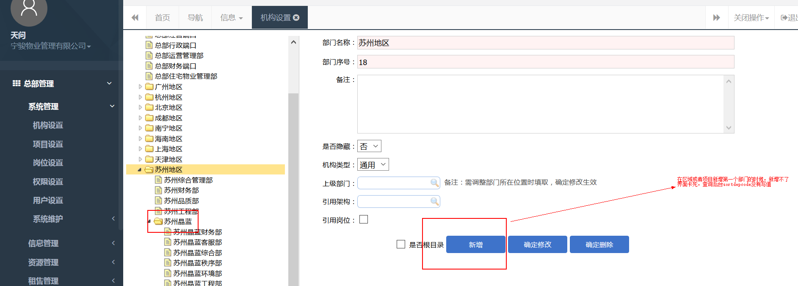

新增房屋信息问题
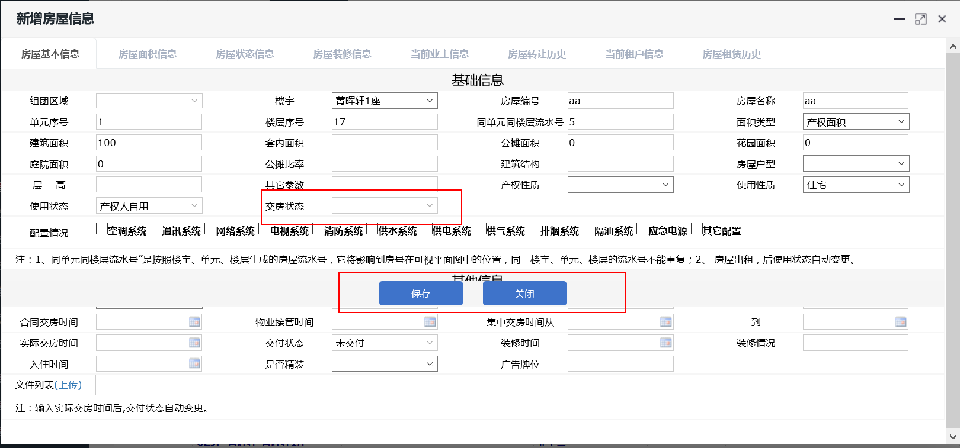

品质核查任务生成
品质任务核查修改

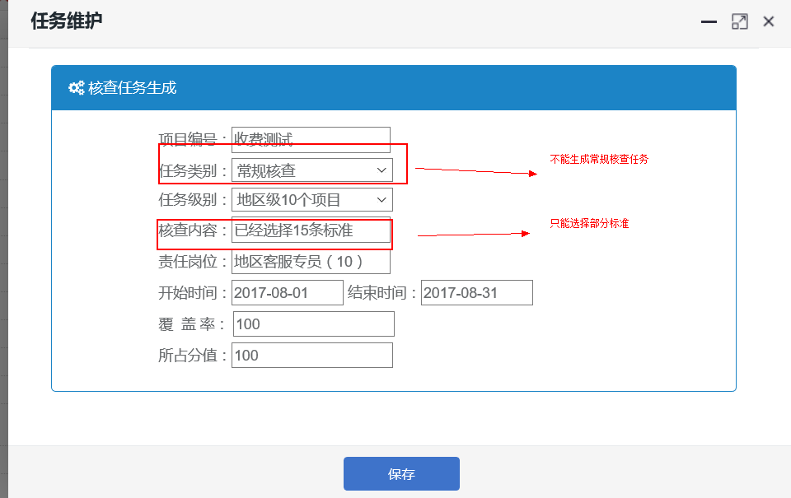

退款查询
退款查询后台数据
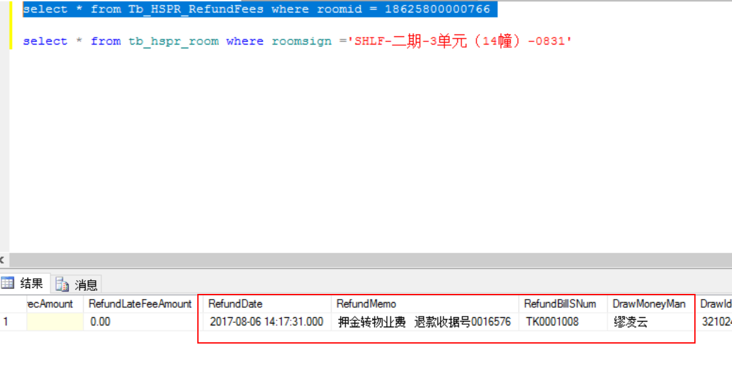

系统退款查询查询不到
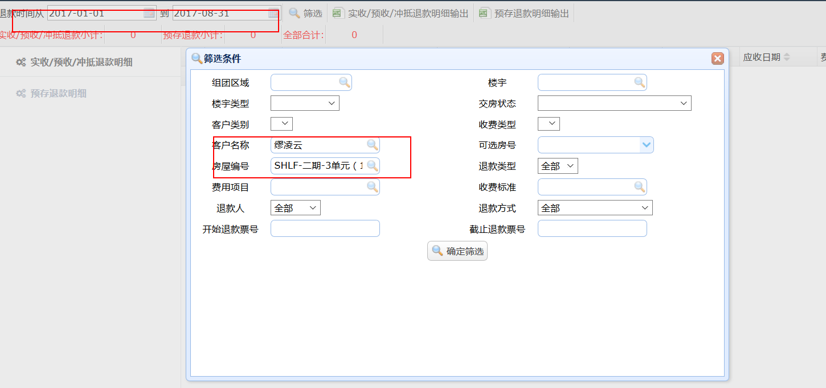

欠费明细需要增加是否冻结字段
项目管理->收费管理->费用查询->客户欠费明细记录查询
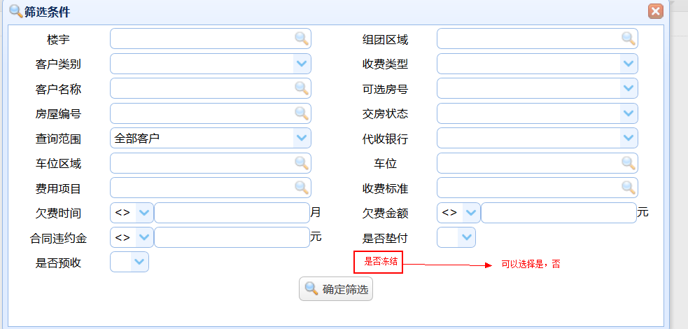

费用通知单调整
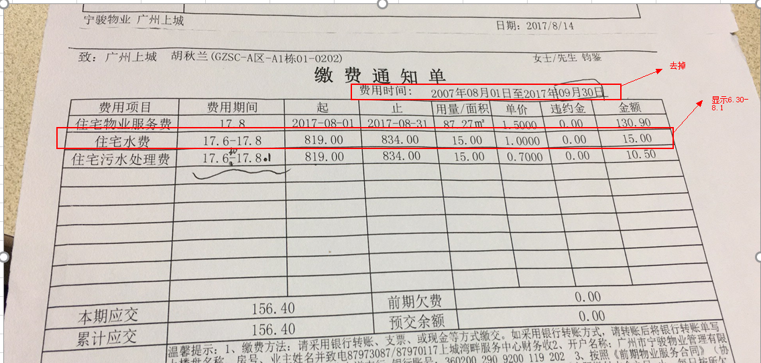

住宅水费一栏显示17.6.30-17.8.1；显示两次抄表日期，不能只显示月份

